DeXuatVatTu
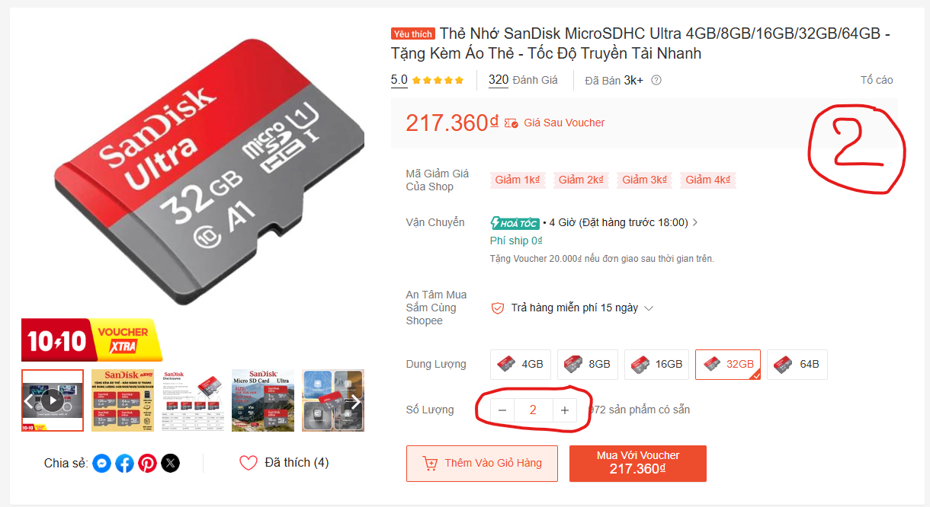
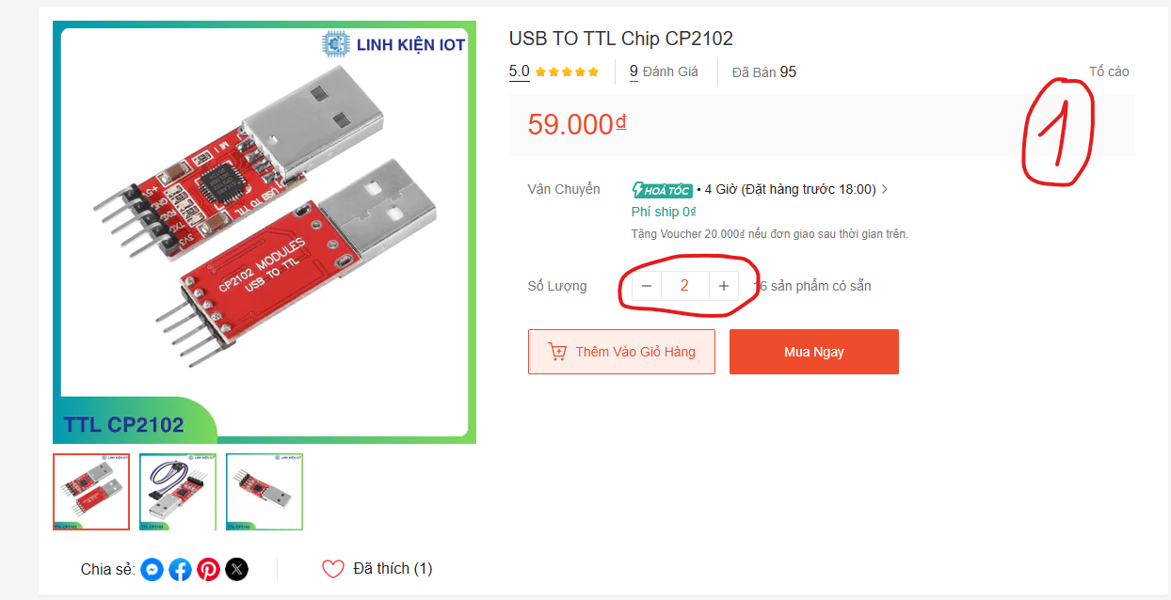
 |  | PHIẾU YÊU CẦU CUNG CẤP VẬT TƯ |  |  | BM.02-QT.10/ISO
 |  |  |  |  | Ban hành: 01/06/2018
 |  |  |  |  | Lần: 01
Phòng ban/ Bộ phận: PKT/ Bảo hành - Sản xuất |  |  |  |  |  | Hà Nội, ngày 03 tháng 10 năm 2026
STT | Mục đích | Tên vật tư | ĐVT | Số lượng |  | Ghi chú
 |  |  |  | Yêu cầu | Thực xuất
1 | Bảo hành - Sản xuất | USB TO TTL Chip CP2102 | Chiếc | 2 |  | https://shopee.vn/USB-TO-TTL-Chip-CP2102-i.1240998350.41024887770?extraParams=%7B%22display_model_id%22%3A249042142066%2C%22model_selection_logic%22%3A3%7D
2 |  | Thẻ nhớ 32GB | Chiếc | 2 |  | https://shopee.vn/Th%E1%BA%BB-Nh%E1%BB%9B-SanDisk-MicroSDHC-Ultra-4GB-8GB-16GB-32GB-64GB-T%E1%BA%B7ng-K%C3%A8m-%C3%81o-Th%E1%BA%BB-T%E1%BB%91c-%C4%90%E1%BB%99-Truy%E1%BB%81n-T%E1%BA%A3i-Nhanh-i.1418678445.54408963031?extraParams=%7B%22display_model_id%22%3A360794764494%2C%22model_selection_logic%22%3A3%7D

GĐ. Điều Hành |  |  | TP. Kỹ Thuật |  | Người Lập
(Ký, ghi rõ họ tên) |  |  | (Ký, ghi rõ họ tên) |  | (Ký, ghi rõ họ tên)

Nguyễn Hải |  |  | Đào Văn Thông |  | Nguyễn Minh Tùng

